コロロ
キャラクターデザイン発注書

 | 名称 |  |  |  |  | 命名規則 |  | 概要
 | キャラクターデザイン_コロロ |  |  |  |  | CharacterDesign_Cororo |  | アマズル のプレイヤブルキャラクターのデザイン発注になります。

 | 画像サイズ
 | 指定なし

 | 提出期限 |  |  |  |  |  | 提出形式 | 提出方法
 | 途中確認 |  |  | 2020-04-24 |  |  | 正面図(ラフ) | .png

 | 最終提出 |  |  | 2020-04-28 |  |  | 三面図 | .png / .PSD

 | 備考
 | 参考画像やプロフィールに合うようなデザインをお願い致します。

 |  | 参考資料

 |  |  | プロフィール |  |  |  |  |  | ゲーム中のキャラクターは下記画像のように見えます
 |  |  | 名前 |  | コロロ(仮称) |  |  |  | 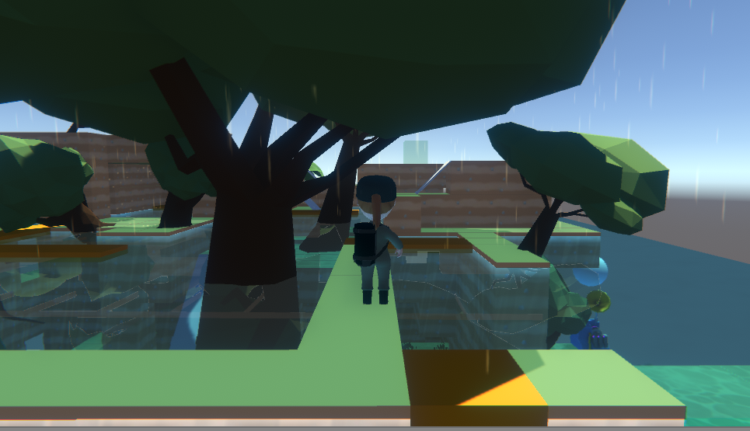 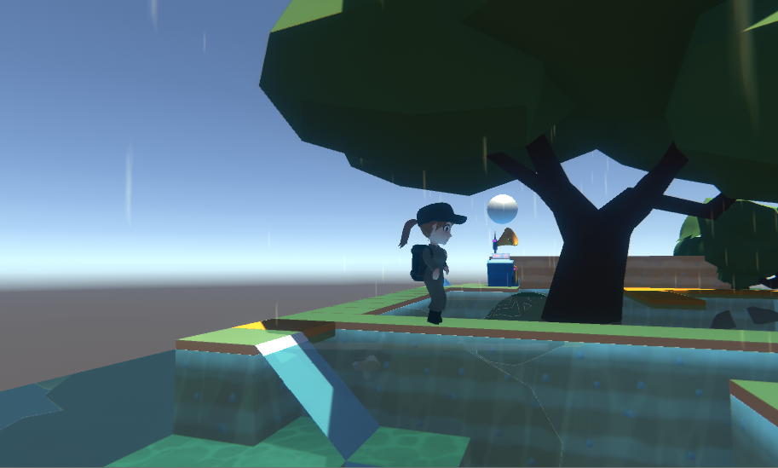

 |  |  | 年齢 |  | 年齢不詳(見た目は10歳程度)

 |  |  | 性別 |  | ♀

 |  |  | 身長 |  | 139cm (ゲーム内:1.5メートル)

 |  |  | 体重 |  | 34kg

 |  |  | B / W / H |  | 72 / 50 / 75

 |  |  | 性格 |  | 明るく元気だが、意外と人見知り どんなものにでも興味を示す。 手に何か持っていなければ、 落ち着かない。

 |  |  | 備考 |  | このキャラクターはゲーム内で 会話をすることはありません。 |  |  |  | ステージイメージ |  | キャラクターが行うこと

キャラクター
 |  |  |  |  |  |  |  |  | 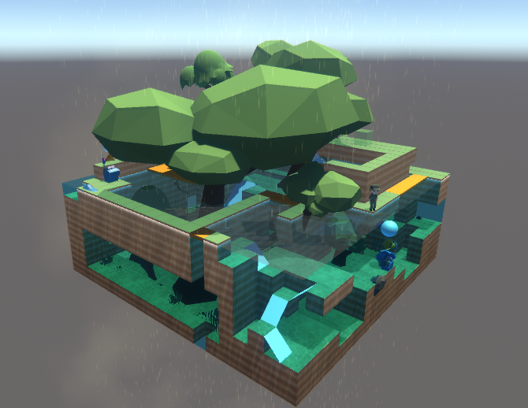 |  | 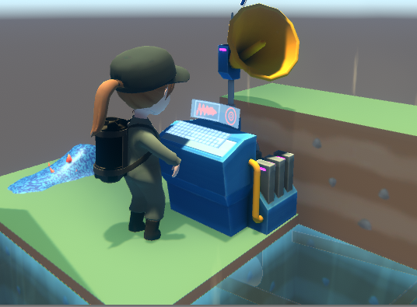

 |  |  |  |  |  |  |  |  | 箱庭型のステージで森や池をイメージしたステージ内をキャラクターは 動き回ります。 |  | ステージ内に設置された機械を使用し、雨を降らします。

 |  |  |  |  |  |  |  |  | 想定しているしぐさ | 所持品

 |  |  |  |  |  |  |  |  | 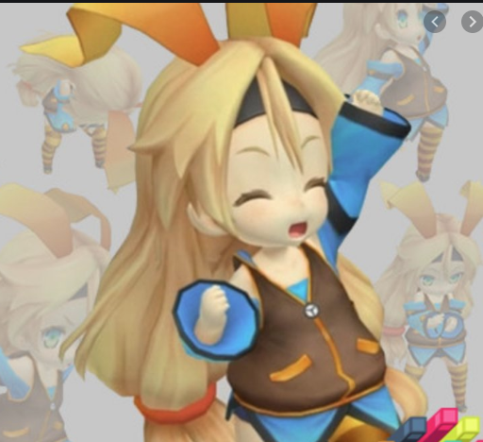 | 

 |  |  |  |  |  |  |  |  | 元気よく喜んだボーズ(参考画像)、歩く、機械を使う

 |  |  |  |  |  |  |  |  |  | 草の傘を常にさしている。

モーション
・『アマズル』のプレイヤブルキャラクターのアニメ―ション発注書になります。
・キャラクターの性格などは別タブの『コロロ』を参照ください。
期限 |  | 5/28
ﾌﾚｰﾑﾚｰﾄ |  | 30fps

保存ファイル名 |  |  |  | 名称 | 秒数 | 備考
Cororo_Idle |  |  |  | 待機 | 2s | 60fpsで上下の揺れ1往復分のモーション
Cororo_Run |  |  |  | 走行 | 1s | 15fpsで1歩分のモーション
Cororo_Jump |  |  |  | ジャンプ | 1s | 15fpsで飛び上がり、15fpsで着地
Cororo_Switch |  |  |  | スイッチ起動 | 1s | 10fpsで押して、10fpsで戻る
Cororo_Goal |  |  |  | ゴール | 2s
Cororo_Gameover_Water |  |  |  | ゲームオーバー水中 | 2s

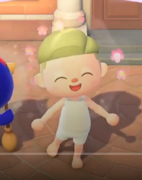
 | 待機 Cororo_Idle
 |  | 秒数 | 備考
 |  | 2s | 60fpsで上下の揺れ1往復分のモーション

 |  | 待機状態のモーション。
 |  | 全てのモーションの起点となるもの。

 |  | 伝えたいイメージとしては、おとなしい性格ではないので、
 |  | 遊園地に連れてこられてうきうきしている子供のような感じを想定。

 |  | 参考リンク
 |  | https://youtu.be/yeAv0RfMnl4?t=23
 |  |  |  |  |  |  |  | 参考イメージよりも、動作は抑えてください。

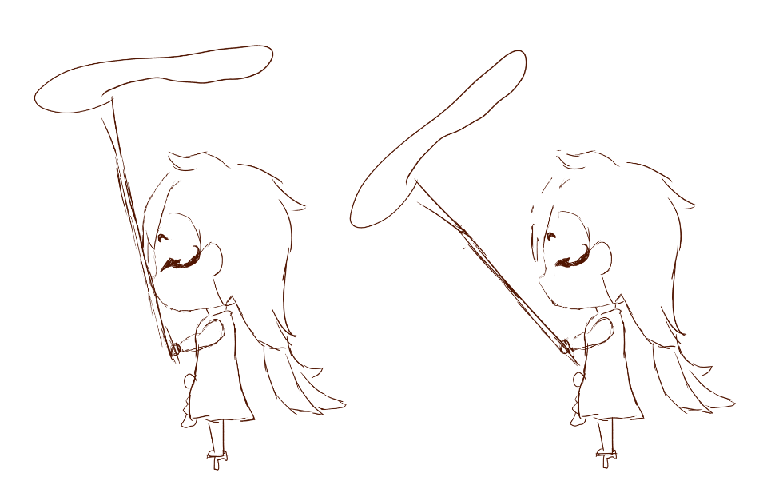
 | 走行 Cororo_Run
 |  | 秒数 | 備考
 |  | 1s | 15fpsで1歩分のモーション

 |  | 走行モーション。

 |  | 元気な子なので、体をいっぱい動かして走らせてあげても良いかもです。
 |  | 葉の傘は雨よけなのでさしているので、走っているときでも傘が傾かないように注意してください。

 | ジャンプ Cororo_Jump
 |  | 秒数 | 備考
 |  | 1s | 15fpsで飛び上がり、15fpsで着地 |  |  |  |  | ▼ゲーム上で使用されるイメージ
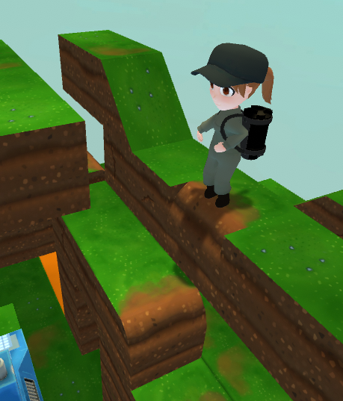
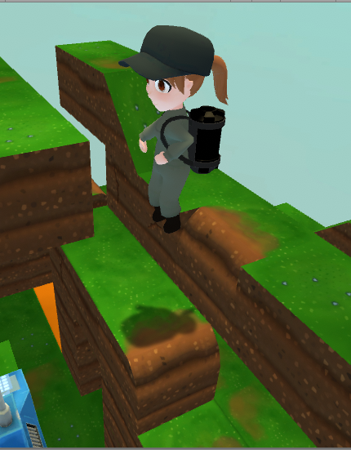
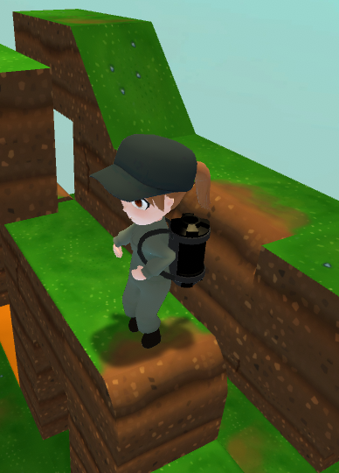
 |  | ジャンプモーション。
 |  | 履いているのは下駄ですが、普通にジャンプしちゃっても良いかと

 |  | ジャンプする前は、両足をそろえてから勢いよくジャンプ(落下)します。

 |  |  |  |  |  |  |  | 足をそろえて勢いをつける |  | ジャンプ | 着地時には少し前かがみになるが、傘はあまり動かさないイメージ

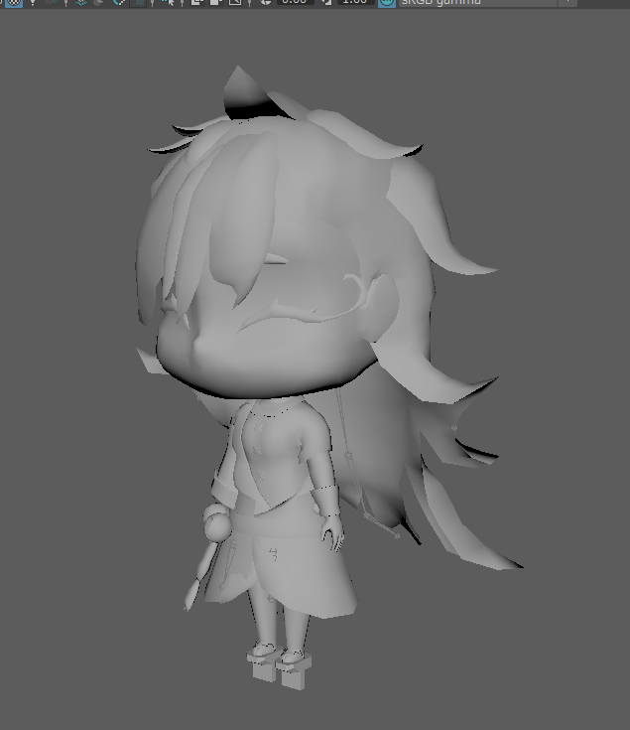
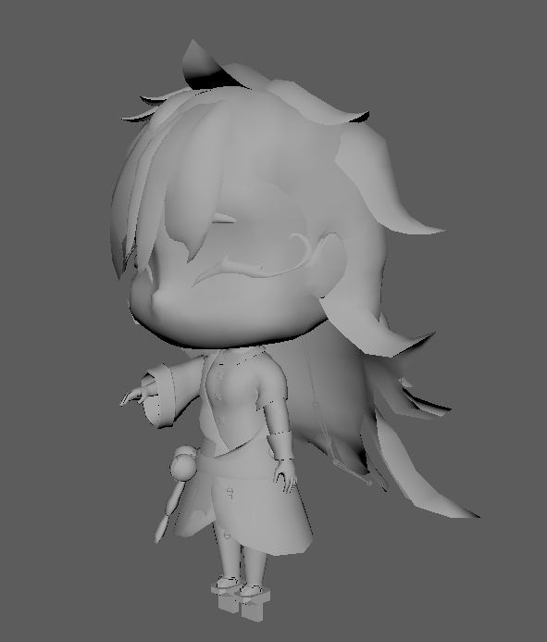
 | スイッチ起動 Cororo_Switch
 |  | 秒数 | 備考
 |  | 1s | 10fpsで押して、10fpsで戻る

 |  | 雨を降らす機械『アメフラシ』を起動するモーション。

 |  | 葉の傘を所持していない手を機械にそっと触れることで起動する。

 |  |  |  |  |  |  | ▲上記はあくまで参考画像なので、ボタンを押す際の予備動作等を見合った感じにしてください。

 | ゴール Cororo_Goal
 |  | 秒数 | 備考
 |  | 2s
後に更新します
 |  | ゴールした際に行うモーション。

 | ゲームオーバー水中 Cororo_Gameover_Water
 |  | 秒数 | 備考
 |  | 2s

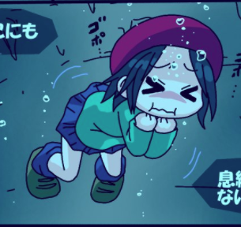

 |  | 息ができずに苦しみながら倒れる。
 |  | キャラクターはデフォルメなので、リアルな苦しむ演出は避けてください。
 |  | あくまでもデフォルメチックに。

 |  | ▼参考程度に…
 |  | 力尽きる直前に手を首元にあてながら、体を左右に振る感じをすると、
 |  | リアル過ぎず、表現できるのではないか。

 |  |  |  |  |  |  |  |  | 苦しんでる際の手の動き。
 |  |  |  |  |  |  |  |  | ※画像では浮いてますが、ゲーム上では浮きません。

 | ゲームオーバーナマコ Cororo_Gameover_Namaco
 |  | 秒数 | 備考
 |  | 1.5s
後に更新します

